🌿 Coopérative Argan
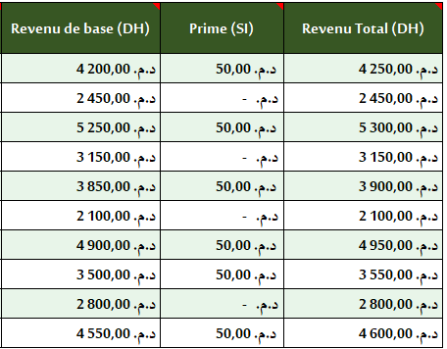
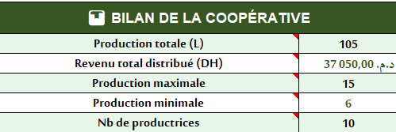
🌿 EXERCICE – Coopérative Arganière de Souss Massa | Fonction SI
Situation : Tu travailles dans une coopérative d'huile d'argan dans la région de Souss Massa. Les productrices reçoivent une prime si leur production dépasse 10 litres par semaine.
📌 Règle SI : Si production ≥ 10 L → prime de 50 DH | Sinon → pas de prime

N° | Productrice | Village | Production (L) | Prix/litre (DH) | Revenu de base (DH) | Prime (SI) | Revenu Total (DH)
1 | Fatima Aït Brahim | Aït Baha | 12 | 350.00 د.م.‏ | ? | ? | ?
2 | Khadija Oulad Said | Tafraout | 7 | 350.00 د.م.‏ | ? | ? | ?
3 | Zahra Ameziane | Argana | 15 | 350.00 د.م.‏ | ? | ? | ?
4 | Malika Ouchen | Taroudant | 9 | 350.00 د.م.‏ | ? | ? | ?
5 | Habiba Tafat | Tiznit | 11 | 350.00 د.م.‏ | ? | ? | ?
6 | Rahma Boulahcen | Aït Baha | 6 | 350.00 د.م.‏ | ? | ? | ?
7 | Saadia Iguider | Argana | 14 | 350.00 د.م.‏ | ? | ? | ?
8 | Touria Aït Mansour | Tafraout | 10 | 350.00 د.م.‏ | ? | ? | ?
9 | Nadia Berrada | Tiznit | 8 | 350.00 د.م.‏ | ? | ? | ?
10 | Souad Amghar | Taroudant | 13 | 350.00 د.م.‏ | ? | ? | ?

📊 BILAN DE LA COOPÉRATIVE |  |  |  | 🎯 TRAVAIL À FAIRE : 1️⃣ Revenu de base = Production × Prix 2️⃣ Prime SI : = si Revenu de base >=10 ; 50DH ; 0 DH 3️⃣ Revenu total = Revenu base + Prime 4️⃣ Si la prime passe à 100 DH pour ≥ 15 L, modifie la formule ! 5️⃣ Combien de productrices ont reçu une prime cette semaine ? 6️⃣ Quelle est la production totale de la coopérative ?
Production totale (L) |  |  | ?
Revenu total distribué (DH) |  |  | ?
Production maximale |  |  | ?
Production minimale |  |  | ?
Nb de productrices |  |  | ?
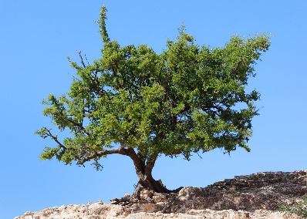
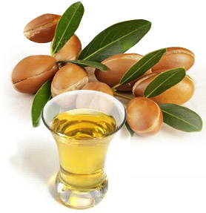
 |  |  |  |  |  |  |  | Question | Note en %
 |  |  |  |  |  |  |  | Revenu de base (DH) | 0%
 |  |  |  |  |  |  |  | Prime (SI) | 0%
 |  |  |  |  |  |  |  | Revenu Total (DH) | 0%
 |  |  |  |  |  |  |  | Production totale (L) | 0%
 |  |  |  |  |  |  |  | Revenu total distribué (DH) | 0%
 |  |  |  |  |  |  |  | Production maximale | 0%
 |  |  |  |  |  |  |  | Production minimale | 0%
 |  |  |  |  |  |  |  | Nb de productrices | 0%
 |  |  |  |  |  |  |  | Pourcentage Total | 0%

